상품제안서
갤러리 8K 3단 자동 양우산 | 상품코드: S36535

 |  |  |  |  |  |  | 02-713-8555 | www.synergygift.co.kr
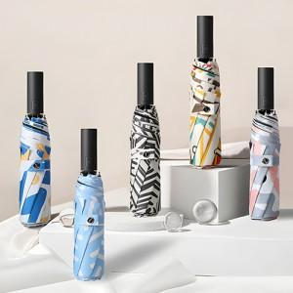

【상세/제작정보】 | <p>※원단인쇄 불가 상품입니다.</p>

【인쇄/포장옵션】 | 실크 / 포장지포장

【공급단가】 | 수량 | 100~ | 300~ | 500~ | 1,000~ | 3,000~
*VAT별도 | 단가 | 9,620원 | 9,470원 | 9,250원 | 8,880원 | 8,510원

【상품 URL】 | https://www.synergygift.co.kr:443/src/goods_detail.php?gdno=36535

